107.2月菜單
承富
永靖國小


107年2月菜單
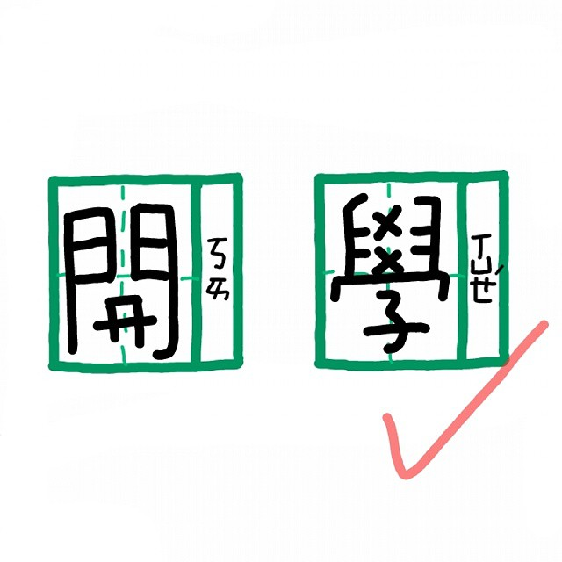
 |  |  |  |  |  |  |  | 2月21日(三) |  |  |  | 2月22日(四) |  |  |  | 2月23日(五)
 |  |  |  |  |  |  |  | 香Q米飯 |  |  |  | 地瓜飯 |  |  |  | 台式炒飯
 |  |  |  |  |  |  |  | 古早味大排 |  |  |  | 無骨腿排肉 |  |  |  | 蒜泥肉片
 |  |  |  |  |  |  |  | 茶碗蒸 |  |  |  | 古早味肉燥(醃) |  |  |  | 咖哩雞丁

 |  |  |  |  |  |  |  | 甜不辣片(加) |  |  |  | 焗烤玉米 |  |  |  | 炸洋蔥魷魚圈(海)(炸)
 |  |  |  |  |  |  |  | 深色蔬菜 |  |  |  | 淺色蔬菜 |  |  |  | 深色蔬菜
 |  |  |  |  |  |  |  | 蘿蔔湯 |  |  |  | 麵線糊湯(芡) |  |  |  | 味噌豆腐湯(豆)
 |  |  |  |  |  |  |  | 熱量: | 721.4K | 脂肪： | 25.0g | 熱量: | 737.4K | 脂肪： | 23.0g | 熱量: | 754.0K | 脂肪： | 26.0g
 |  |  |  |  |  |  |  | 醣類： | 98.0g | 蛋白質： | 26.1g | 醣類： | 106.5g | 蛋白質： | 26.1g | 醣類： | 103.5g | 蛋白質： | 26.5g
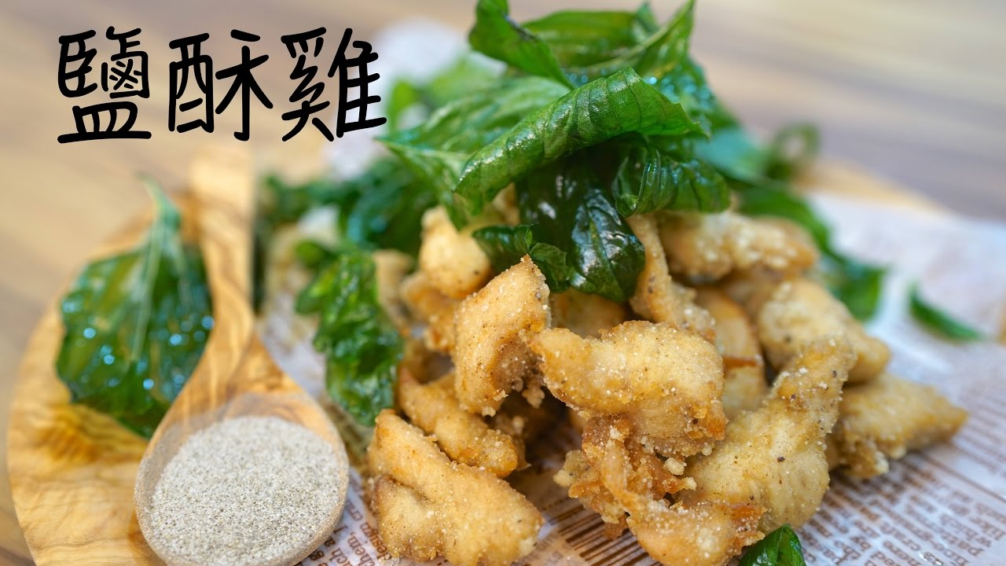
美味午餐 盡在承富
2月26日(一) |  |  |  | 2月27日(二) |  |  |  | 2月28日(三)
香Q米飯 |  |  |  | 麥片飯 |  |  |  | 228放假一天

香雞排 |  |  |  | 豆乾燒肉(豆)
台式炒飯
泰式蛋
清蒸肉丸子(醃) |  |  |  | 泰式蛋


蔬菜冬粉 |  |  |  | 青花拌鮮菇
深色蔬菜 |  |  |  | 淺色蔬菜
海芽蛋花湯 |  |  |  | 吉頭菜湯
熱量: | 724.6K | 脂肪： | 25.0g | 熱量: | 732.6K | 脂肪： | 25.0g
醣類： | 99.0g | 蛋白質： | 25.9g | 醣類： | 102.0g | 蛋白質： | 24.9g

